20200209
[目的]
提供する API が、想定するユーザ利用シーケンスにおいて、ピーク時であってもシステムが正常に応答することを確認する。

今後、想定を超えるユーザの利用ケースが発生しても、各種リソースのスケールアップ/アウトにより、システムの性能が改善されることを確認する

[前提条件1]
1 日あたり、訳 1,000,000 回のアクセスが発生する
※ 上記アクセスは 1 日のうち、特定の 8 H に集中するものとする。
※ 短期的なピークとして、一時的に 10 倍のリクエストが流入することがある。

[前提条件2]
提供する API では、データの保持等は行わない。
そのため、あらかじめダミーデータ等をあらかじめ用意しておく必要はない。

[目標値]
スループット: 350rps 以上とする
レイテンシ: 200ms 以下とする
※ 1,000,000 / 8h * 10 = 347.22 = 切り上げて 350rps

[システム構成]
ELB -> EC2 (図は省略)

[試験シナリオ]
API コールのみなので省略

[試験結果]

WEB サーバインスタンスタイプ
t2.medium

> top -d1
↑でずっと見てみる
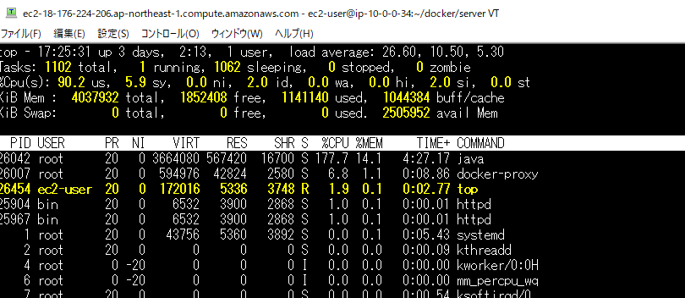

 | CPU は 2 なので、LoadAverage が超高い
 | なので、Sleeping (待機プロセス数) がすごい高い

 | メモリは余裕
 | Swap が全然発生しないほど余裕

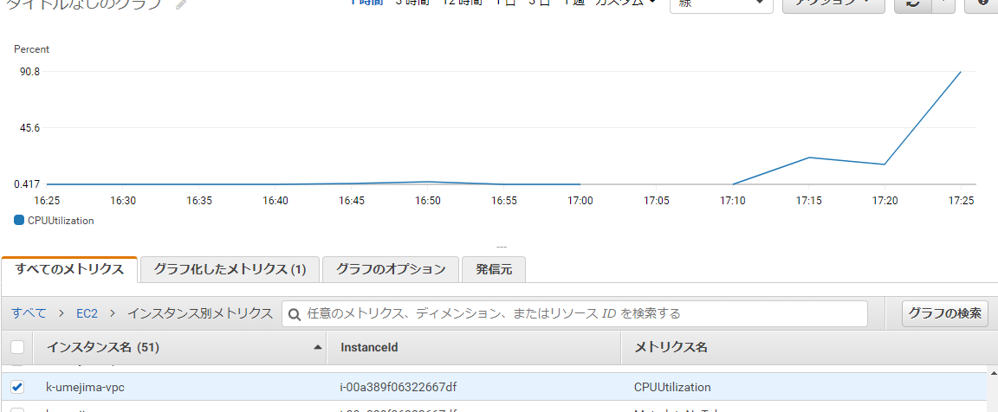

[結論]
マシンをスケールアウトすれば問題なさそう。
なのでここまでにする。次はメモリを重点的に見てみる。

